Worksheet
Изображение* | ID | Код | Артикул* | Название товара* | Цена, руб.* | Основной | Удаленный | В пути | 0 | Ваш заказ
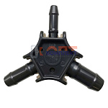 | 834456 | INS-310031 | V162026 | Калибратор для металлопластиковых труб 16-26 ViEiR (200/10шт) | 207.88 руб. | >50 | 0 | 0 | шт |  | 0
 | 834457 | INS-310032 | V202632 | Калибратор для металлопластиковых труб 20-32 ViEiR (200/10шт) | 233.41 руб. | >10 | 0 | 0 | шт |  | 0
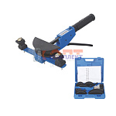 | 827989 | INS-520003 | VER1255-4 | Трубогиб металлопластиковых труб ручной (1/5шт) | 8 877.01 руб. | 0 | 0 | 0 | шт |  | 0
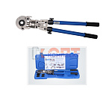 | 825409 | INS-310009 | VER1432 | ручной пресс аппарат поворотный 360 с комплектом насадок 16мм-32мм в пластик кейсе (1/4шт) | 14 637.59 руб. | 1 | 0 | 0 | шт |  | 0
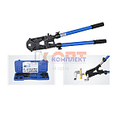 | 822559 | INS-310005 | VER1432-2 | ручной пресс аппарат с комплектом насадок 16-32мм (1/4шт) | 12 009.86 руб. | 2 | 0 | 0 | шт |  | 0
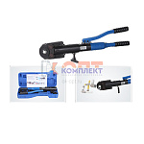 | 825410 | INS-310010 | VER1432-8 | Гидравлический пресс аппарат с комплектом насадок 16мм-32мм в пластик кейсе (1/2шт) | 21 514.17 руб. | 1 | 0 | 0 | шт |  | 0
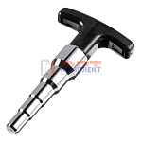 | 837121 | INS-310033 | VRD28 | Калибратор для металлопластиковых труб "ViEiR" (60/5шт) | 561.65 руб. | >10 | 0 | 0 | шт |  | 0

